상품제안서
나오 전신 지압 온열 무선안마기 | 상품코드: S37109

 |  |  |  |  |  |  | 02-713-8555 | www.synergygift.co.kr
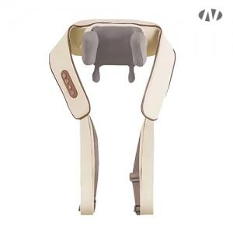 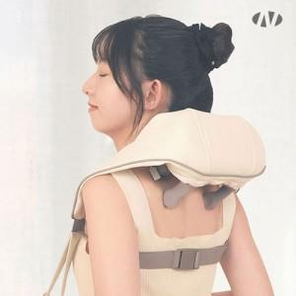 

【상세/제작정보】 | 1. 4D 입체 지압마사지<br>2. 충전 무선기능<br>3. 배터리용량 : 1800mAh<br>4. 충전식 C-Type<br>5. 2가지 마사지모드<br>6. 온열기능

【인쇄/포장옵션】 | 스티커 / 포장지포장

【공급단가】 | 수량 | 50~ | 100~ | 300~ | 500~ | 1,000~
*VAT별도 | 단가 | 26,000원 | 24,600원 | 23,400원 | 22,800원 | 22,400원

【상품 URL】 | https://www.synergygift.co.kr:443/src/goods_detail.php?gdno=37109

